Plan de Pruebas
Plan de Pruebas TechLab

Alcance:
Secciones a validar en Talento Lab:
1.Servicios
2.Nuestros Clientes
3.Contacto
4.Regístrate (incluye carga de CV)
Objetivos:
1.Verificar que cada sección cumpla los criterios funcionales definidos en las User Stories.
2.Comprobar los criterios no funcionales: tiempos de respuesta, compatibilidad y accesibilidad.
3.Detectar y documentar defectos (funcionales, de interfaz y de rendimiento).
4.Asegurar una experiencia uniforme en Desktop y Móvil.
Estrategia de Pruebas
● Funcional (Manual)
○ Test Cases positivos y negativos basados en las interacciones de cada sección.
● Exploratoria
○ Sesiones ad hoc para flujos especiales (p. ej. subida de CV inválido, scroll infinito en “Nuestros Clientes”).
● No Funcional
○ Rendimiento: medir tiempos de carga y respuesta (< 2 s) con Lighthouse.
○ Compatibilidad: Opera/Firefox en Desktop; Android en móvil.
○ Accesibilidad básica: etiquetas alt, contraste mínimo 4.5:1, áreas de toque ≥ 44 px.
● Mobile / Responsividad
○ Breakpoints: Desktop (1440×900), Móvil (390×844).
○ Validar menú hamburguesa, disposición de tarjetas en “Servicios”, carrusel en “Nuestros Clientes”, formulario de “Contacto” y selector de CV.

Recursos y Roles

Recurso | Descripción
Testers | 1 tester: enfocado en pruebas funcionales/negativas en desktop y en mobile/responsividad.
Dispositivos | PC (Windows 10 / Firefox, Opera), teléfono Android (Chrome Mobile).
Herramientas | Jira + Zephyr ,Google Sheets / Excel (documentación), DevTools (inspección de HTML/CSS), Lighthouse (rendimiento), capturas de pantalla, Grabador de pantalla (evidencia).
Datos de Prueba | – 5 combinaciones de nombres y correos para formularios. – 3 archivos CV: 1 PDF válido, 1 DOCX corrupto, 1 PDF > 5 MB. – 5 mensajes distintos en formulario de contacto (completo, incompleto, inválido, largo, campos vacíos).

Cronograma Detallado

Día | Actividad
Día 1 | – Preparación de entorno de pruebas (Google Sheets / Excel, carpeta de evidencias) + (dev, QA) – Recolección de CVs de prueba y datos para formularios – Verificación de accesibilidad inicial de la web
Día 2-3 | – Ejecución de pruebas funcionales: • Sección Servicios: tarjetas visibles, textos claros, sin enlaces rotos • Sección Nuestros Clientes: carrusel, visibilidad de imágenes/testimonios • Sección Contacto: envío de formulario con y sin campos completos • Registrate y Carga tu CV: validación de enlaces, comportamiento esperado
Día 4 | – Pruebas no funcionales: • Lighthouse (tiempo de carga de secciones principales) • Simulación de errores: carga de CV > 5 MB, archivo corrupto, campos vacíos o inválidos en formulario
Día 5 | – Pruebas mobile y responsividad: • Validar menú hamburguesa, disposición de tarjetas, carrusel • Verificar inputs y botones en contacto/registro en Android – Consolidación de resultados, capturas y hallazgos para informe final

Casos de Prueba
Casos de Prueba Techlab
ID | User Story | Tipo | Pasos | Datos de Prueba | Resultado Esperado
TC-001 | Como candidato, quiero registrarme desde la página para comenzar mi proceso de búsqueda laboral. | Funcional – Positiva | 1. Abrir https://talentolab-test.netlify.app/ 2. Click en Registrate | - | Redirección correcta al formulario o plataforma de registro
TC-002 | Como candidato, quiero cargar mi CV para que lo evalúe la consultora. | Funcional – Positiva | 1. Ingresar a la home 2. Click en Registrate 3. Click en Carga tu CV | archivo=CV.pdf (< 5 MB) | Link funcional y respuesta visual (formulario, carga, etc.)
TC-003 | Como candidato, quiero contactar a la consultora para hacer preguntas generales sobre el proceso de selección. | Funcional – Positiva | 1. Ir a sección Contacto 2. Completar campos con consulta clara 3. Click en Enviar | Nombre, email válido, mensaje: "¿Cómo es el proceso?" | Mensaje enviado exitosamente y confirmación visual
TC-004 | Como usuario, quiero verificar que el formulario de contacto no se pueda enviar incompleto. | Funcional – Negativa | 1. Ir a sección Contacto 2. Dejar todos los campos vacíos (nombre, mail y mensaje) 3. Click en enviar | - | Formulario bloquea envío y muestra advertencias de validación
TC-005 | Como visitante, quiero leer experiencias de otras personas que hayan trabajado con la consultora. | Funcional – Positiva | 1. Scroll a sección Nuestros Clientes | - | Ver testimonios con nombre, texto e imagen
TC-006 | Como empresa, quiero ver claramente qué servicios ofrece la consultora. | Funcional – Positiva | 1. Ir a sección Servicios | - | Visualización clara de 4 tarjetas con texto
TC-007 | Como candidato, quiero conocer cómo puede ayudarme la consultora. | Funcional – Positiva | 1. Leer secciones Servicios y Nosotros | - | Información diferenciada para candidatos y empresas
TC-008 | Como candidato, quiero asegurarme de que la plataforma no acepte archivos dañados como CV. | Funcional – Negativa | 1. Click en registro 2. Click en Carga tu CV 3. Seleccionar archivo corrupto 4. Intentar cargarlo | archivo= infeccioso.DOCX | Rechazo del archivo o mensaje de error
TC-009 | Como candidato, quiero saber si hay límites en el tamaño del archivo al subir mi CV. | Funcional – Negativa | 1. Click en Carga tu CV 2. Subir archivo > 5 MB | archivo= CVlimite.PDF (>5 MB) | Mensaje indicando límite excedido o falla en la carga
TC-010 | Como usuario, quiero navegar la web desde el celular sin errores de visualización. | Responsividad | 1. Abrir web en móvil (2400x1080) 2. Validar disposición | - | Menú accesible, textos legibles, tarjetas alineadas
Funcional – Positiva El sistema debe comportarse como se espera con datos válidos
Funcional – Negativa El sistema debe impedir o manejar entradas incorrectas
No funcional – Usabilidad/Rendimiento/Compatibilidad
Responsividad – Validación visual en dispositivos móviles

Ejecución de Pruebas
Ejecución de Pruebas TechLab
ID | Caso de Prueba | Resultado | Evidencia (Captura) | Observación
TC-001 | Registro válido desde botón principal | ✅ Pass |  | Redirige correctamente al enlace externo
TC-002 | Carga de CV con archivo válido (PDF 3 MB) | ✅ Pass |  | No muestra error; se abre el link
TC-003 | Envío exitoso del formulario de contacto | ❌ Fail |  | Al hacer click en Enviar, los datos siguen en el formulario y por ende no se envia nada
TC-004 | Formulario de contacto con campos vacíos | ❌ Fail |  | Al hacer click en Enviar, envia datos vacios sin dar un aviso de alerta o bloqueante
TC-005 | Visualización de testimonios en “Nuestros Clientes” | ✅ Pass |  | Se muestran 3 testimonios correctamente con sus datos
TC-006 | Visualización de servicios ofrecidos | ✅ Pass |  | Tarjetas bien distribuidas con su informacion correspondiente
TC-007 | Información para candidatos en “Servicios” y “Nosotros” | ✅ Pass |  | Textos accesibles y bien redactados
TC-008 | Carga de archivo corrupto como CV (.docx dañado) | ❌ Fail |  | Procesa el CV corrupto y no muestra error
TC-009 | Carga de archivo grande (> 5 MB) | ❌ Fail |  | El CV > 5 MB se envia de todas formas ignorando un error o rechazo
TC-010 | Navegación responsive en dispositivo móvil | ❌ Fail |  | Menú hamburguesa no funciona bien y el boton Carga tu CV esta roto visualmente

Sección | Desktop(1440×900) | Móvil(2400×1080) | Observaciones
Menú Navegación |  |  | El menú hamburguesa funciona correctamente en móvil
Carga tu CV |  | 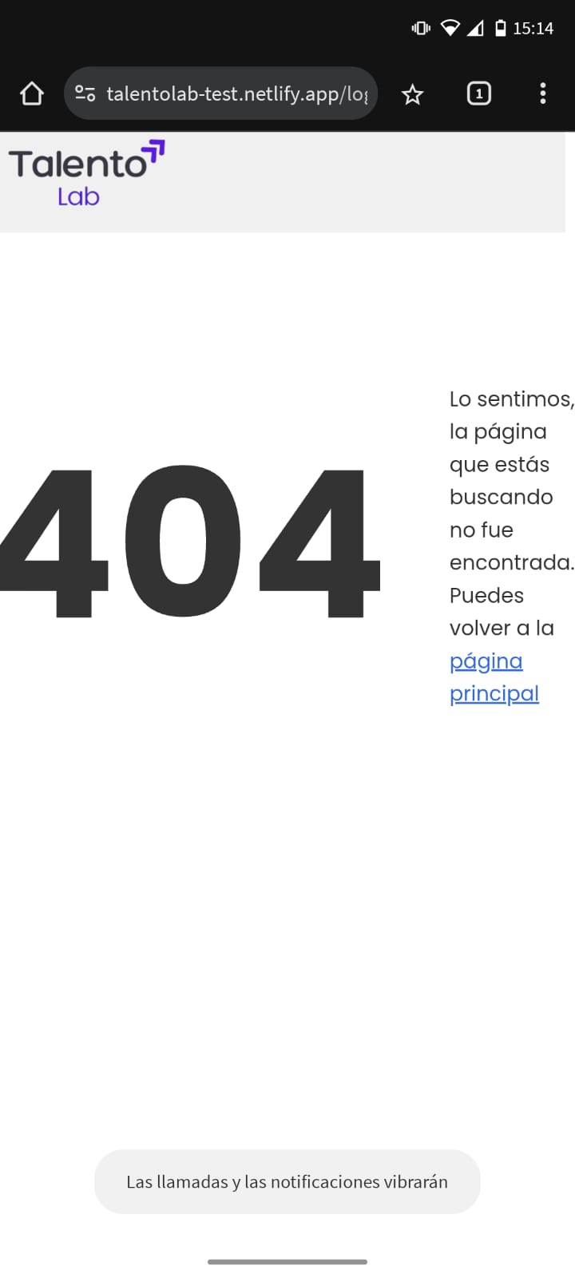 | El botón no funciona en ambos lados tirando un error 404; en móvil el selector no mantiene buen espaciado ni respeta ciertas resoluciones
Servicios |  |  | En móvil las tarjetas se apilan verticalmente con buen comportamiento responsive.
Nuestros Clientes |  |  | Carrusel funciona visualmente y se acomodan correctamente en movil, no respeta determinadas resoluciones la pagina
Contacto |  | 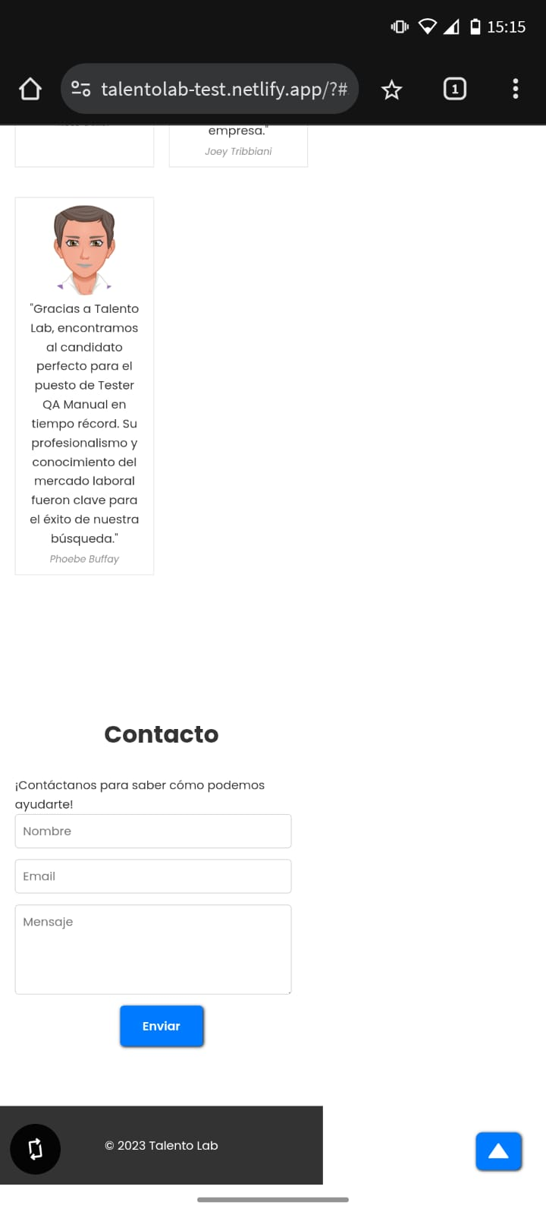 | En móvil, el formulario en esta resolución queda muy chico y dificulta llenar los datos.

Métricas y Cobertura
Metricas y Cobertura TechLab

Métrica | Valor | Estándar | Observación
% Ejecución de Test Cases | 10/10 = 100 % | > 90 % | Se ejecutaron todos los casos planificados en el sprint.
Tasa de defectos | 5/10 = 50 % | < 20 % | Alta tasa: muchas fallas funcionales en flujos básicos como carga de CV.
Distribución por severidad (Alta / Media / Baja) | 60 % / 40 % / 0 % | - | Mayoría de bugs son críticos o de impacto funcional; no se detectaron leves.
Desviación del tiempo estimado | (22 h / 20 h) – 1 = +10 % | ≤ 0 % | Tareas exploratorias y pruebas mobile extendieron el tiempo real del sprint.
Cobertura de pruebas (3 funciones críticas) | 4/4 = 100 % | ≥ 80 % | Se probaron en profundidad: Carga de CV, Servicios, Contacto y Menú.
Interpretación y mejoras propuestas
Ejecución:
Excelente nivel de ejecución; se cubrió el 100 % de los casos diseñados, incluyendo positivos, negativos y exploratorios.
Defectos:
La tasa del 50 % es muy superior al estándar. Se recomienda:
- Aumentar variedad de datos de prueba (archivos edge case, emails mal formados).
- Añadir pruebas en otros navegadores (Firefox, Safari).
- Implementar validaciones más robustas de backend (errores 500, timeout SMTP).
Severidad:
La mayoría de los defectos fueron Alta o Media. No se identificaron defectos menores porque no se ejecutaron pruebas de interfaz o de estilo (ej: errores visuales, desalineaciones).
Tiempo estimado:
Se subestimó el esfuerzo para pruebas mobile y exploratorias. Recomendación:
- Sumar un buffer del 15 % en próximas iteraciones para cubrir este margen.
Cobertura:
Se alcanzó cobertura completa sobre las funcionalidades clave:
- “Servicios”
- “Carga tu CV”
- “Contacto”
- “Menú de navegación”
Para próximas iteraciones, sumar al menos:
- Validación accesibilidad (alt, contraste, tamaño de toque)
- Swipe funcional en “Nuestros Clientes”

